1-2-69
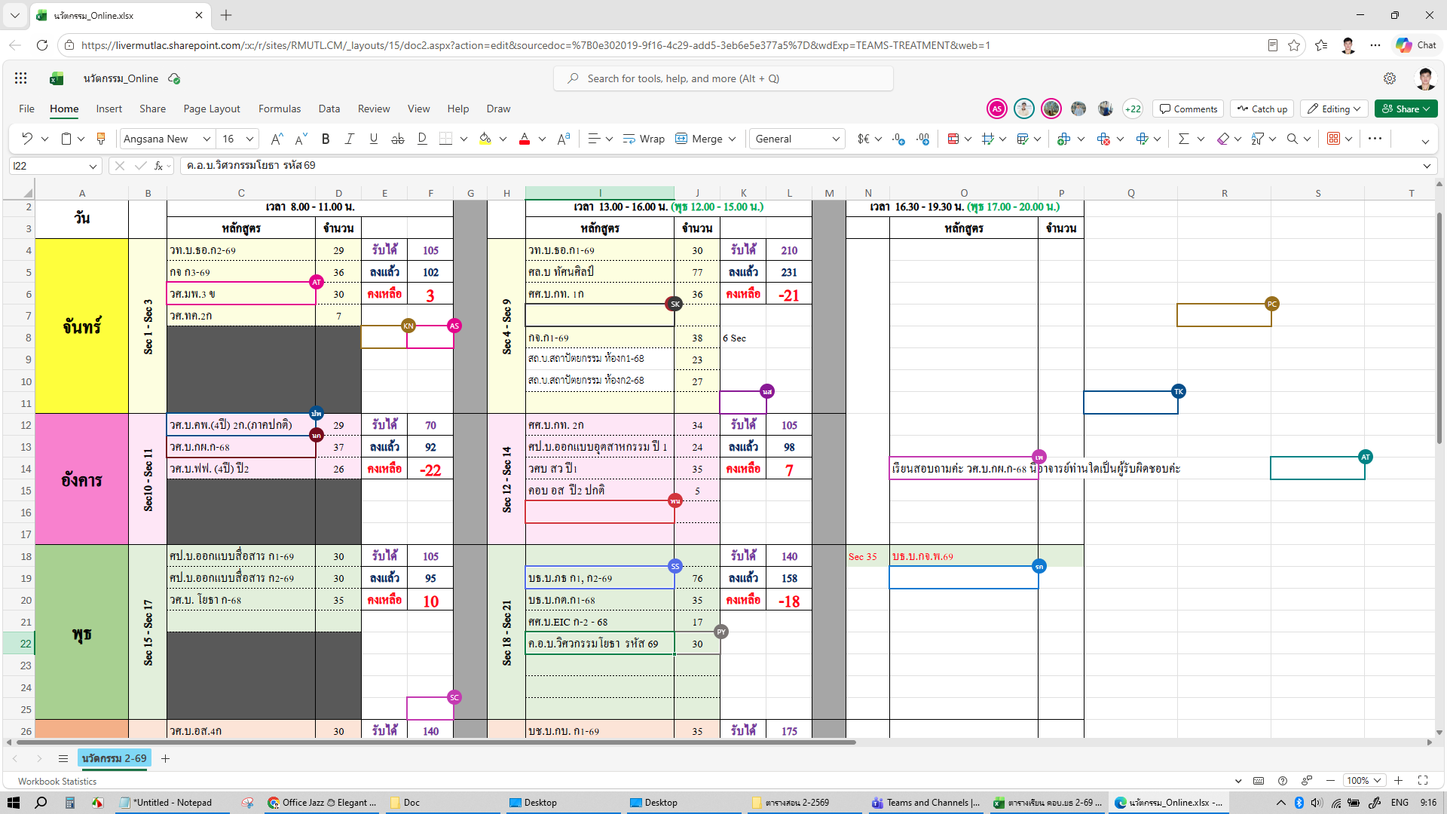
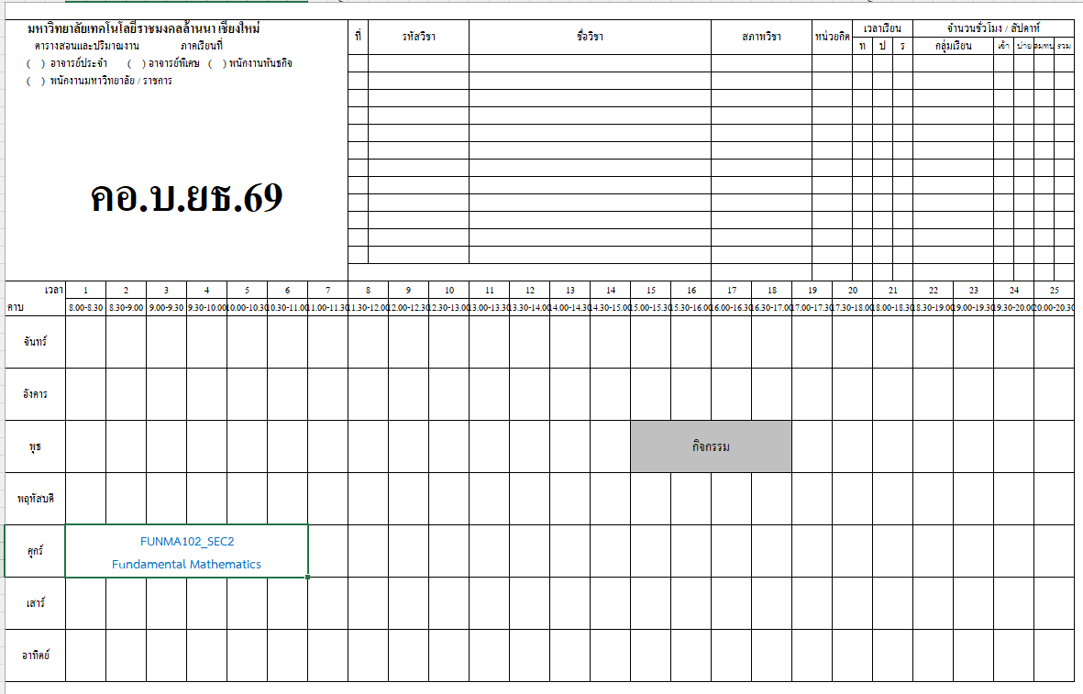
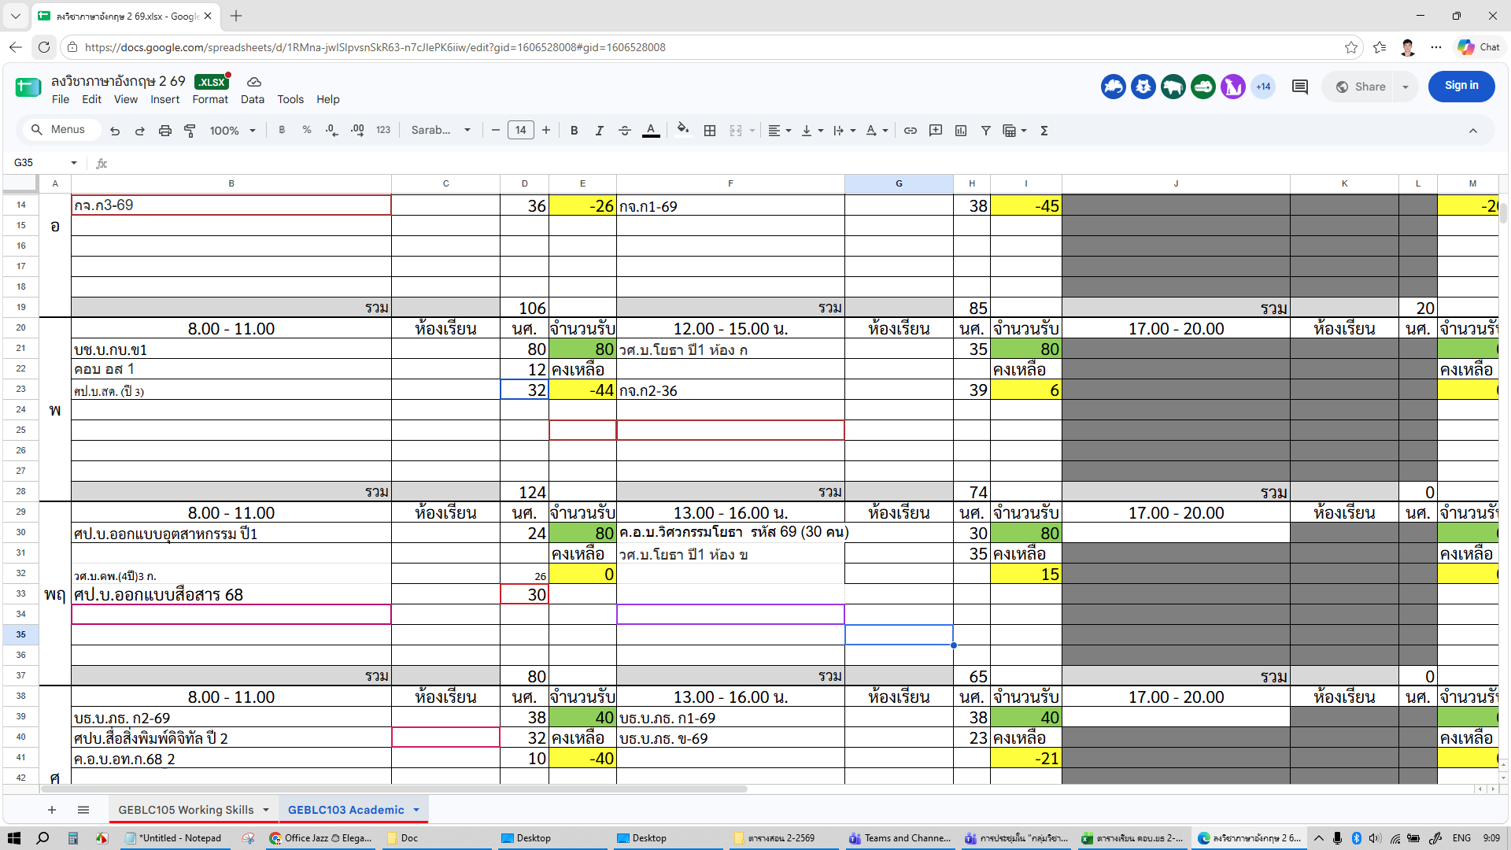
 | มหาวิทยาลัยเทคโนโลยีราชมงคลล้านนา เชียงใหม่ |  |  |  |  |  |  | ที่ | รหัสวิชา |  | ชื่อวิชา |  |  |  |  |  | หน่วยกิต |  |  | กลุ่มเรียน |  |  |  |  | ระดับ | ภาค | จำนวนชม. |  |  | จำนวนนศ.
 | ตารางสอนและปริมาณงาน ภาคการศึกษา 2/2569 |  |  |  |  |  |  |  |  |  |  |  |  |  |  |  | ท | ป | ร |  |  |  |  |  |  |  | ท. | ป. | รวม | ป. | ส. | พ. | รวม
 |  |  |  |  |  |  |  | 1 | FUNMA102 |  | คณิตศาสตร์พื้นฐาน |  |  |  |  |  | 3 | 0 | 3
 |  |  |  |  |  |  |  | 2 | GEBIN702 |  | นวัตกรรมและเทคโนโลยี |  |  |  |  |  | 3 | 0 | 3
 | ค.อ.บ.วิศวกรรมโยธา ชั้นปีที่ 1 รหัส 69 (30 คน) |  |  |  |  |  |  | 3 | GEBLC103 |  | ภาษาอังกฤษเชิงวิชาการ |  |  |  |  |  | 3 | 0 | 3
 |  |  |  |  |  |  |  | 4 | TEDCC828 |  | การพัฒนาหลักสูตรอาชีวศึกษา |  |  |  |  |  | 1 | 2 | 3
 |  |  |  |  |  |  |  | 5 | TEDCC829 |  | ปรัชญาอาชีวศึกษาและการประกันคุณภาพ |  |  |  |  |  | 1 | 2 | 3
 |  |  |  |  |  |  |  | 6 | TEDCV002 |  | กลศาสตร์ของวัสดุ 1 |  |  |  |  |  | 3 | 0 | 3
 |  |  |  |  |  |  |  | 7 | TEDCV902 |  | เขียนแบบก่อสร้าง 2 |  |  |  |  |  | 1 | 3 | 4
 |  |  |  |  |  |  |  | 8 | TEDCV931 |  | ปฏิบัติงานเทคนิคก่อสร้าง 2 |  |  |  |  |  | 1 | 6 | 7
 |  |  |  |  |  |  |  | 9
 | ลงชื่อ........................................หัวหน้าหลักสูตร |  |  |  |  |  |  | 10
 |  |  |  |  |  |  |  | 11
 | ลงชื่อ........................................หัวหน้าสาขา |  |  |  |  |  |  | 12
 |  |  |  |  |  |  |  | 13
 | ลงชื่อ........................................รองคณบดี |  |  |  |  |  |  | 14
 |  |  |  |  |  |  |  |  |  |  | รวม |  |  |  |  |  |  |  |  | รวม |  |  |  |  |  |  | 5 | 13.5 | 18.5 | 151 | 1 | 0 | 152
คาบ/เวลา วัน |  | 1 | 2 | 3 | 4 | 5 | 6 |  | 7 | 8 | 9 | 10 | 11 | 12 | 13 | 14 | 15 |  | 16 |  | 17 | 18 | 19 | 20 | 21 | 22 | 23 |  | 24 |  | 25
 |  | 8:00 - 8:30 | 8:30 - 9:00 | 9:00 - 9:30 | 9:30 - 10:00 | 10:00 - 10:30 | 10:30 - 11:00 |  | 11:00 - 11:30 | 11:30 - 12:00 | 12:00 - 12:30 | 12:30 - 13:00 | 13:00 - 13:30 | 13:30 - 14:00 | 14:00 - 14:30 | 14:30 - 15:00 | 15:00 - 15:30 |  | 15:30 - 16:00 |  | 16:00 - 16:30 | 16:30 - 17:00 | 17:00 - 17:30 | 17:30 - 18:00 | 18:00 - 18:30 | 18:30 - 19:00 | 19:00 - 19:30 |  | 19:30 - 20:00 |  | 20:00 - 20:30
วันจันทร์ |  | TEDCV902 เขียนแบบก่อสร้าง 2 (ท1 ป3) อ.อัครพงษ์ ยธ.1-202 |  |  |  |  |  |  |  |  |  |  | TEDCV002 กลศาสตร์ของวัสดุ 1 (ท3) อ.ภาณุภัค ยธ.1-202

วันอังคาร |  | TEDCV931 ปฏิบัติงานเทคนิคก่อสร้าง 2 (ท1 ป3) อ.อัครพงษ์ LAB Workshop |  |  |  |  |  |  |  |  |  |  | TEDCV931 ปฏิบัติงานเทคนิคก่อสร้าง 2 (ป3) อ.อัครพงษ์ LAB Workshop

วันพุธ |  | TEDCC828 การพัฒนาหลักสูตรอาชีวศึกษา (ท1 ป2) อ.อลงกต อ.โชติกาญจน์ ยธ.1-202 |  |  |  |  |  |  |  |  | GEBIN702 นวัตกรรมและเทคโนโลยี |  |  |  |  |  | กิจกรรม

วันพฤหัสบดี |  |  |  |  |  |  |  |  |  |  |  |  | GEBLC103 ภาษาอังกฤษเชิงวิชาการ

วันศุกร์ |  | FUNMA102_SEC2 Fundamental Mathematics |  |  |  |  |  |  |  |  |  |  | TEDCC829 ปรัชญาอาชีวศึกษาและการประกันคุณภาพ (ท1 ป2) อ.อรทัย ยธ.1-102

วันเสาร์

วันอาทิตย์

2-2-69
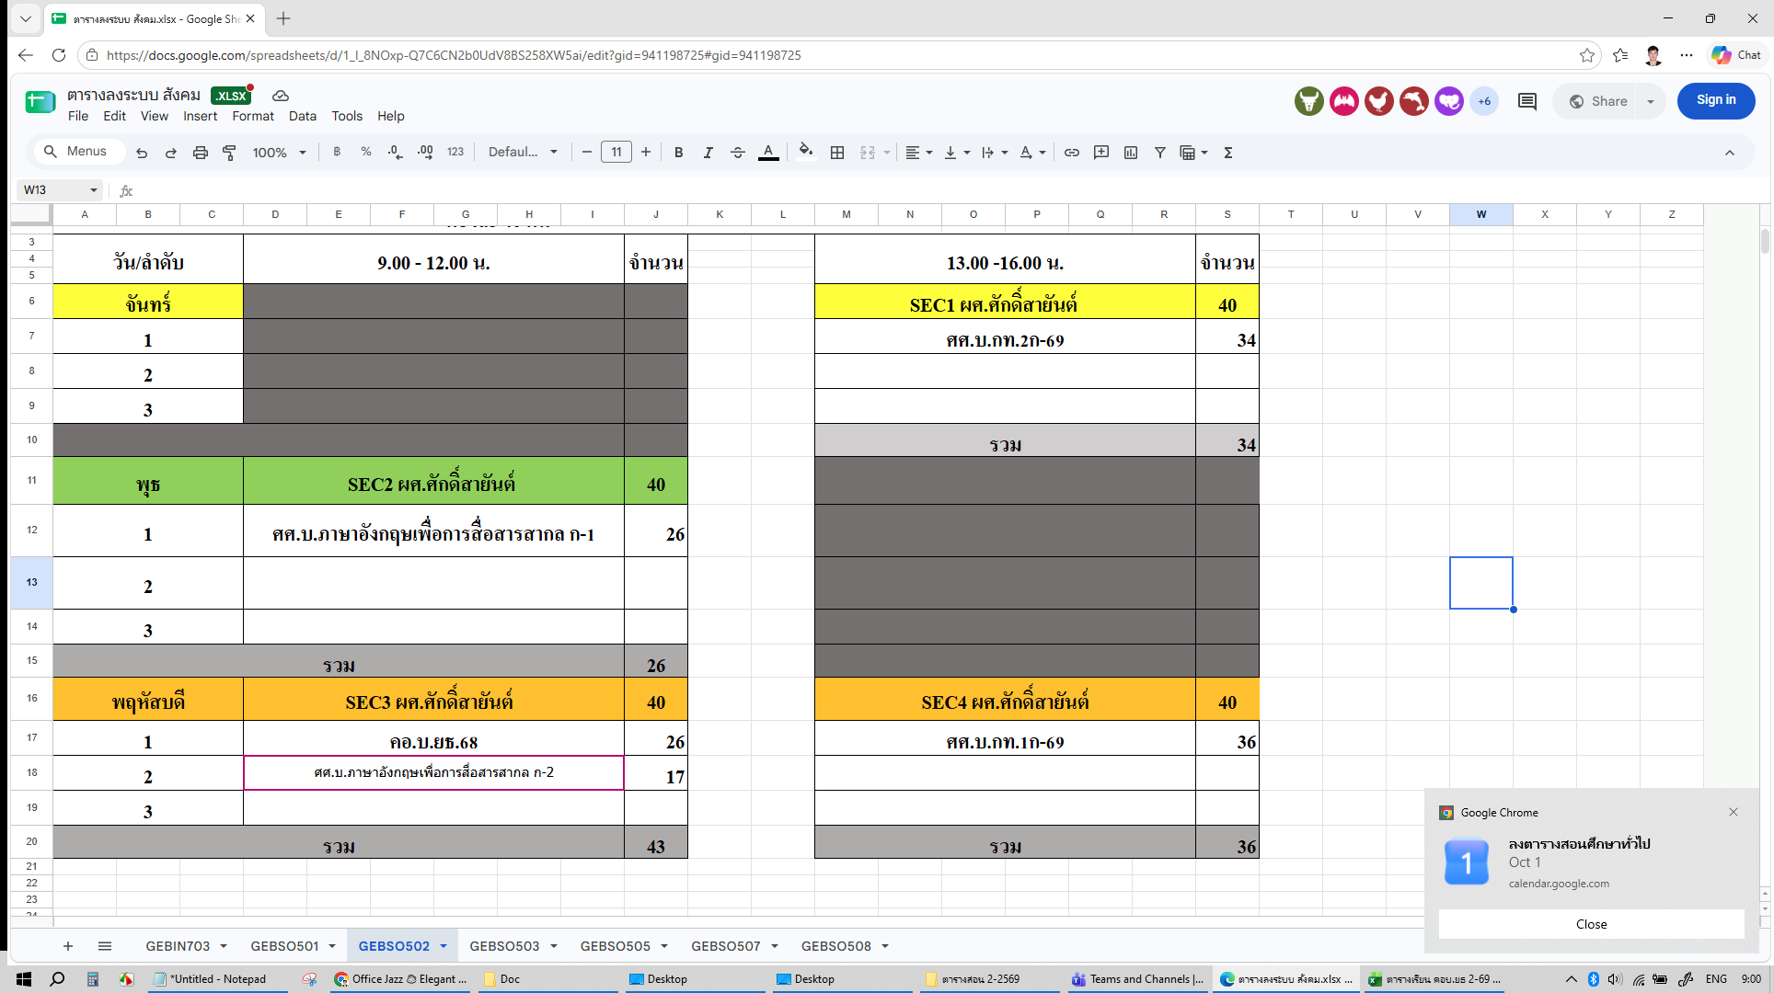
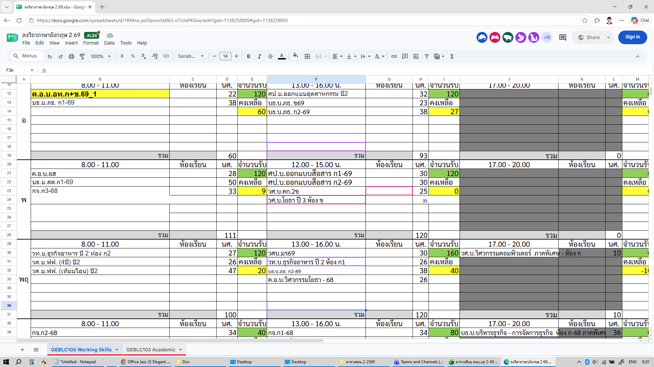
 | มหาวิทยาลัยเทคโนโลยีราชมงคลล้านนา เชียงใหม่ |  |  |  |  |  |  | ที่ | รหัสวิชา |  | ชื่อวิชา |  |  |  |  |  | หน่วยกิต |  |  | กลุ่มเรียน |  |  |  |  | ระดับ | ภาค | จำนวนชม. |  |  | จำนวนนศ.
 | ตารางสอนและปริมาณงาน ภาคการศึกษา 2/2569 |  |  |  |  |  |  |  |  |  |  |  |  |  |  |  | ท | ป | ร |  |  |  |  |  |  |  | ท. | ป. | รวม | ป. | ส. | พ. | รวม
 |  |  |  |  |  |  |  | 1 | GEBLC105 |  | ภาษาอังกฤษเพื่อทักษะการทำงาน |  |  |  |  |  | 3 | 0 | 3
 |  |  |  |  |  |  |  | 2 | GEBLC201 |  | ศิลปะการใช้ภาษาไทย |  |  |  |  |  | 3 | 0 | 3
 | ค.อ.บ.วิศวกรรมโยธา ชั้นปีที่ 2 รหัส 68 (26 คน) |  |  |  |  |  |  | 3 | GEBSO502 |  | ความรู้เบื้องต้นทางสังคม เศรษฐกิจและการเมืองไทย |  |  |  |  |  | 3 | 0 | 3
 |  |  |  |  |  |  |  | 4 | TEDCC830 |  | การจัดการเรียนรู้และการจัดการชั้นเรียน |  |  |  |  |  | 1 | 4 | 5
 |  |  |  |  |  |  |  | 5 | TEDCC832 |  | การวิจัยเพื่อพัฒนาการเรียนรู้ทางวิชาชีพ |  |  |  |  |  | 2 | 2 | 4
 |  |  |  |  |  |  |  | 6 | TEDCV927 |  | การบริหารทรัพยากรอาคาร |  |  |  |  |  | 3 | 0 | 3 | เวลาเดียวกัน
 |  |  |  |  |  |  |  | 7 | TEDCV028 |  | Mechanics of Materials 2 |  |  |  |  |  | 3 | 0 | 3 | เวลาเดียวกัน
 |  |  |  |  |  |  |  | 8 | TEDCV009 |  | คอนกรีตเทคโนโลยี |  |  |  |  |  | 2 | 3 | 5
 |  |  |  |  |  |  |  | 9 | TEDCV024 |  | การเตรียมโครงงานทางครุศาสตร์อุตสาหกรรมโยธา |  |  |  |  |  | 0 | 3 | 3
 | ลงชื่อ........................................หัวหน้าหลักสูตร |  |  |  |  |  |  | 10
 |  |  |  |  |  |  |  | 11
 | ลงชื่อ........................................หัวหน้าสาขา |  |  |  |  |  |  | 12
 |  |  |  |  |  |  |  | 13
 | ลงชื่อ........................................รองคณบดี |  |  |  |  |  |  | 14
 |  |  |  |  |  |  |  |  |  |  | รวม |  |  |  |  |  |  |  |  | รวม |  |  |  |  |  |  | 5 | 13.5 | 18.5 | 151 | 1 | 0 | 152
คาบ/เวลา วัน |  | 1 | 2 | 3 | 4 | 5 | 6 |  | 7 | 8 | 9 | 10 | 11 | 12 | 13 | 14 | 15 |  | 16 |  | 17 | 18 | 19 | 20 | 21 | 22 | 23 |  | 24 |  | 25
 |  | 8:00 - 8:30 | 8:30 - 9:00 | 9:00 - 9:30 | 9:30 - 10:00 | 10:00 - 10:30 | 10:30 - 11:00 |  | 11:00 - 11:30 | 11:30 - 12:00 | 12:00 - 12:30 | 12:30 - 13:00 | 13:00 - 13:30 | 13:30 - 14:00 | 14:00 - 14:30 | 14:30 - 15:00 | 15:00 - 15:30 |  | 15:30 - 16:00 |  | 16:00 - 16:30 | 16:30 - 17:00 | 17:00 - 17:30 | 17:30 - 18:00 | 18:00 - 18:30 | 18:30 - 19:00 | 19:00 - 19:30 |  | 19:30 - 20:00 |  | 20:00 - 20:30
วันจันทร์ |  |  |  |  |  |  |  |  |  |  |  |  | TEDCC830 การจัดการเรียนรู้และการจัดการชั้นเรียน (ท1 ป4) อ.อลงกต ยธ.1-201

วันอังคาร |  | GEBLC201 ศิลปะการใช้ภาษาไทย |  |  |  |  |  |  |  |  |  |  | วิชาเลือก (เลือก 1 วิชา)
 |  |  |  |  |  |  |  |  |  |  |  |  | TEDCV028 อ.ภาณุภัค ยธ.1-202
 |  |  |  |  |  |  |  |  |  |  |  |  | TEDCV927 อ.เจษฎาพร ยธ.1-102
วันพุธ |  |  |  |  |  |  |  |  |  |  | TEDCV024 การเตรียมโครงงานทางครุศาสตร์อุตสาหกรรมโยธา (ป3) อ.เจษฎาพร ยธ.1-202 |  |  |  |  |  | กิจกรรม

วันพฤหัสบดี |  | GEBSO502 ความรู้เบื้องต้นทางสังคม เศรษฐกิจและการเมืองไทย |  |  |  |  |  |  |  |  |  |  | GEBLC105 ภาษาอังกฤษเพื่อทักษะการทำงาน

วันศุกร์ |  | TEDCC832 การวิจัยเพื่อพัฒนาการเรียนรู้ทางวิชาชีพ (ท2 ป2) อ.อรทัย ยธ.1-102 |  |  |  |  |  |  |  |  |  |  | TEDCV009 คอนกรีตเทคโนโลยี (ท2) อ.โชติกาญจน์ ยธ.1-201 |  |  |  | TEDCV009 คอนกรีตเทคโนโลยี (ป3) อ.โชติกาญจน์ LAB Concrete

วันเสาร์

วันอาทิตย์

3-2-69
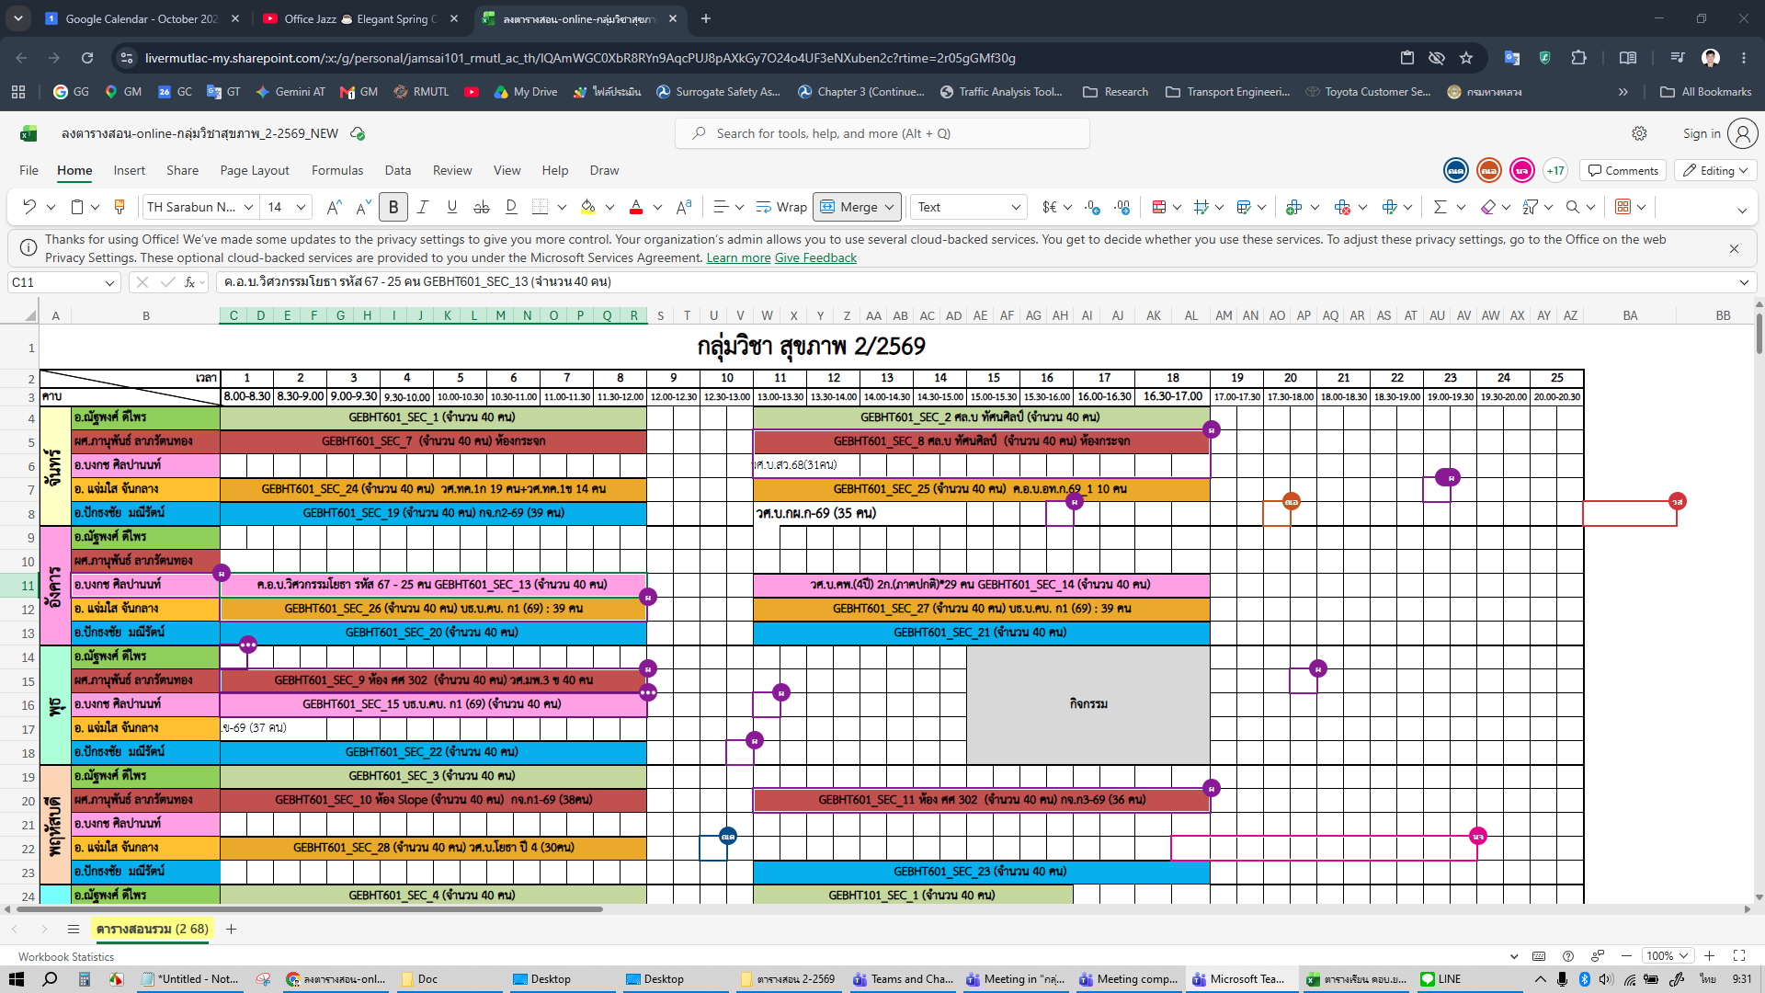
 | มหาวิทยาลัยเทคโนโลยีราชมงคลล้านนา เชียงใหม่ |  |  |  |  |  |  | ที่ | รหัสวิชา |  | ชื่อวิชา |  |  |  |  |  | หน่วยกิต |  |  | กลุ่มเรียน |  |  |  |  | ระดับ | ภาค | จำนวนชม. |  |  | จำนวนนศ.
 | ตารางสอนและปริมาณงาน ภาคการศึกษา 2/2569 |  |  |  |  |  |  |  |  |  |  |  |  |  |  |  | ท | ป | ร |  |  |  |  |  |  |  | ท. | ป. | รวม | ป. | ส. | พ. | รวม
 |  |  |  |  |  |  |  | 1 | GEBHT601 |  | กิจกรรมเพื่อสุขภาพ |  |  |  |  |  | 2 | 2 | 4
 |  |  |  |  |  |  |  | 2 | TEDCC835 |  | การฝึกปฏิบัติการสอนวิชาชีพระหว่างเรียน |  |  |  |  |  | 0 | 3 | 3
 | ค.อ.บ.วิศวกรรมโยธา ชั้นปีที่ 3 รหัส 67 (25 คน) |  |  |  |  |  |  | 3 | TEDCV005 |  | การออกแบบโครงสร้างไม้และเหล็ก |  |  |  |  |  | 3 | 0 | 3
 |  |  |  |  |  |  |  | 4 | TEDCV027 |  | วิศวกรรมการทาง |  |  |  |  |  | 2 | 3 | 5
 |  |  |  |  |  |  |  | 5 | TEDCV033 |  | ชลศาสตร์ |  |  |  |  |  | 2 | 3 | 5
 |  |  |  |  |  |  |  | 6 | TEDCV924 |  | คอมพิวเตอร์สำหรับงานวิศวกรรมโยธา |  |  |  |  |  | 1 | 3 | 4
 |  |  |  |  |  |  |  | 7 | TEDCV926 |  | การบริหารงานก่อสร้าง |  |  |  |  |  | 2 | 0 | 2
 |  |  |  |  |  |  |  | 8 | TEDCV006 |  | การออกแบบโครงสร้างคอนกรีตเสริมเหล็ก |  |  |  |  |  | 3 | 0 | 3
 |  |  |  |  |  |  |  | 9
 | ลงชื่อ........................................หัวหน้าหลักสูตร |  |  |  |  |  |  | 10
 |  |  |  |  |  |  |  | 11
 | ลงชื่อ........................................หัวหน้าสาขา |  |  |  |  |  |  | 12
 |  |  |  |  |  |  |  | 13
 | ลงชื่อ........................................รองคณบดี |  |  |  |  |  |  | 14
 |  |  |  |  |  |  |  |  |  |  | รวม |  |  |  |  |  |  |  |  | รวม |  |  |  |  |  |  | 5 | 13.5 | 18.5 | 151 | 1 | 0 | 152
คาบ/เวลา วัน |  | 1 | 2 | 3 | 4 | 5 | 6 |  | 7 | 8 | 9 | 10 | 11 | 12 | 13 | 14 | 15 |  | 16 |  | 17 | 18 | 19 | 20 | 21 | 22 | 23 |  | 24 |  | 25
 |  | 8:00 - 8:30 | 8:30 - 9:00 | 9:00 - 9:30 | 9:30 - 10:00 | 10:00 - 10:30 | 10:30 - 11:00 |  | 11:00 - 11:30 | 11:30 - 12:00 | 12:00 - 12:30 | 12:30 - 13:00 | 13:00 - 13:30 | 13:30 - 14:00 | 14:00 - 14:30 | 14:30 - 15:00 | 15:00 - 15:30 |  | 15:30 - 16:00 |  | 16:00 - 16:30 | 16:30 - 17:00 | 17:00 - 17:30 | 17:30 - 18:00 | 18:00 - 18:30 | 18:30 - 19:00 | 19:00 - 19:30 |  | 19:30 - 20:00 |  | 20:00 - 20:30
วันจันทร์ |  | TEDCV926 การบริหารงานก่อสร้าง (ท2) อ.อลงกต ยธ.1-201 |  |  |  |  |  |  |  |  |  |  | TEDCV033 ชลศาสตร์ (ท2) อ.ประดิษฐ์ อ.อัครพงษ์ ยธ.4-203 |  |  |  | TEDCV033 ชลศาสตร์ (ป3) อ.ประดิษฐ์ อ.อัครพงษ์ LAB Hydraulic

วันอังคาร |  | GEBHT601 กิจกรรมเพื่อสุขภาพ

วันพุธ |  | TEDCV027 วิศวกรรมการทาง (ท2) อ.อัครพงษ์ ยธ.1-102 |  |  |  | TEDCV027 วิศวกรรมการทาง (ป2) อ.อัครพงษ์ LAB Highway |  |  |  |  |  |  | TEDCV027 วิศวกรรมการทาง (ป1) อ.อัครพงษ์ LAB Highway |  |  |  | กิจกรรม

วันพฤหัสบดี |  | TEDCV924 คอมพิวเตอร์สำหรับงานวิศวกรรมโยธา (ท1 ป3) อ.เจษฎาพร อ.โชติกาญจน์ ยธ.1-201 |  |  |  |  |  |  |  |  |  |  | TEDCV005 การออกแบบโครงสร้างไม้และเหล็ก (ท3) อ.ภาณุภัค ยธ.1-102

วันศุกร์ |  | TEDCV006 การออกแบบโครงสร้างคอนกรีตเสริมเหล็ก (ท3) อ.เจษฎาพร ยธ.1-202 |  |  |  |  |  |  |  |  |  |  | TEDCC835 การฝึกปฏิบัติการสอนวิชาชีพระหว่างเรียน (ป3) อ.อลงกต อ.เจษฎาพร ยธ.1-202

วันเสาร์

วันอาทิตย์

